Sheet1
 | Control
 | Tipo | OPCODE | Label de salto
 | 31:30 | 29:28 | 27:0
JMP | 00 | 00 | PC Destino
JEQ | 00 | 01 | PC Destino
JNE | 00 | 10 | PC Destino

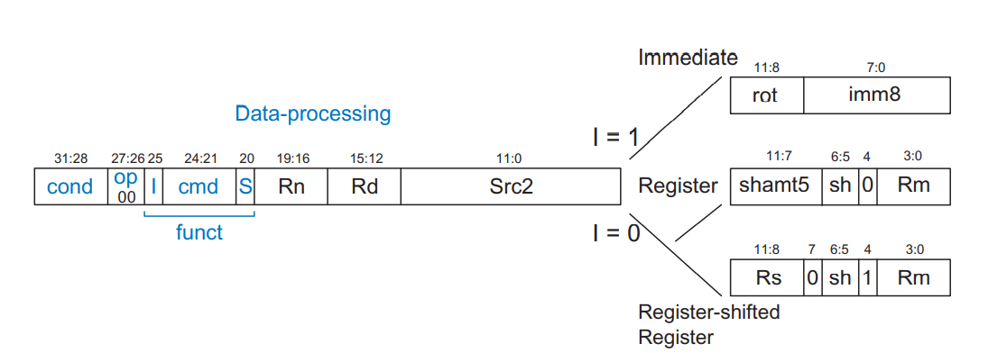
 | Datos
 | Tipo | OPCODE | I | RD | R1 | R2 | Null
 | 31:30 | 29:27 | 25 | 24:21 | 20:17 | 16:13 | 12:0
ADD | 01 | 000 | 0
SUB | 01 | 001 | 0
AND | 01 | 010 | 0
OR | 01 | 011 | 0
CMP | 01 | 100 | 0
 | Tipo | OPCODE | I | RD | R1 | Immediate
 | 31:30 | 29:27 | 25 | 24:21 | 20:17 | 24:0
ADDI | 01 | 000 | 1
SUBI | 01 | 001 | 1
ANDI | 01 | 010 | 1
ORI | 01 | 011 | 1
CMPI | 01 | 100 | 1

 | Memoria
 | Tipo | OPCODE | Label de salto
 | 31:30 | 29 | 27:0
LDR | 10 | 0 | PC Destino
STR | 10 | 1 | PC Destino

